val in timp a banilor
S0 = 100.000 lei | S1 = S0 * (1+k)^1 = | 105000
k = 5% anual

Aplicatie 2. O companie plănuiește să cumpere un echipament peste 4 ani la prețul de 575.000 lei pentru a înlocui pe cel existent. Pentru aceasta dorește să facă un depozit la banca, cu o rată de dobândă anuala de 10%.
a)Ce sumă ar trebui să depună azi la bancă pentru a putea face achiziția?
b)Dacă compania poate depune azi la banca doar suma de 250.000 lei, ce sumă ar trebui să adauge anul viitor pentru a putea să facă achiziția?

n= 4 ani
Sf= S4 = 575000 lei
k =10%

Aplicatie 3. O companie trebuie să plateasca o suma pentru achizitia unui utilaj și trebuie să aleagă dintre două modalități de plata, știind că rata medie de rentabilitate anuală este 7%. Cele două modalități sunt:
va rambursa suma de 500.000 lei peste 3 ani(a)
va rambursa suma de 200.000 lei peste 2 ani și suma de 300.000 lei peste 4 ani. (b)

I0, val reziduala
1. O companie dorește să realizeze o investiție într-o linie tehnologică pentru producerea de țigle tip B pentru care se cunosc următoarele: preț achiziție = 243.000 euro, curs schimb = 5,1 euro/ron, cheltuieli instalare, montaj = 25.000 lei, cheltuieli specializare personal = 13.800 lei. Investitia se realizează pentru a înlocui o linie tehnologică veche, ce produce țigle de tip A, care se va vinde la momentul realizării investiției la prețul de 7.300 lei. În același timp, se va renunța și la un mijloc de transport cu valoarea de 8.000 lei, complet amortizat, care va fi vândut la prețul de 3.800 lei. Determinați costul investiției făcute de companie.

Costul investitiei initiale=Pretul de achizitie*Cs+Ch instalare+Ch specializare personal-Fluxul de numerar generat de scoaterea din functiune a proiectului vechi
Fluxul de numerar generat de scoaterea din functiune a proiectului vechi= Pvz-16%*(Pvz-Valoarea neta cont)

2. O companie, platitoare de impozit pe profit, realizează o investiție de 200.000 lei, amortizabilă liniar în 5 ani. Aceasta va genera cash flow-uri anuale constante egale cu 60.000 lei, pe baza unei cifre de afaceri anuale de 120.000 lei. Compania doreste sa vândă acest proiect după 5 ani de la realizarea investiției inițiale, estimând un preț de vânzare de 55.000 lei pentru echipamente si valorificand si activele circulante specifice proiectului in valoare de 10.000 lei. Determinați valoarea reziduală a proiectului. Dezinvestirea proiectului nu implica și alte cheltuieli.

CF
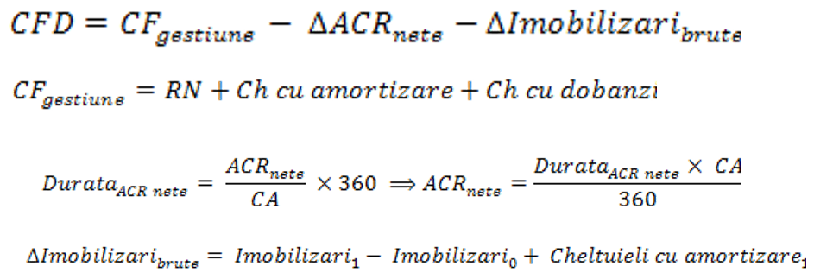

 | 1 | 2 | 3 | 4 | 5
CA | 40000 | 42000 | 45000 | 35000 | 30000

 | 1 | 2 | 3 | 4
CA | 400000 | 420000 | 500000 | 550000

indic eval a proiectului
